12月
20221219EXCEL月曆製作(本標題跨欄置中在a1:q1) |  |  |  |  |  |  |  |  |  |  |  |  |  |  |  | S2的公式為 =L2 & "-" & M2 & "-" & N2
2022 | 年 | 12月 | 農曆 | 壬寅 | 虎年 | 商二 | 55 | 吳小花 | 今天： | 2022 | 12 | 19 | 11 | 35 | 58 | 今日 | 2022-12-19 | 此時 | 11:35:58
日 | 一 | 二 | 三 | 四 | 五 | 六 | 記事 |  |  |  |  |  |  |  |  | V2的公式為 =O2 & ":" & P2 & ":" & Q2
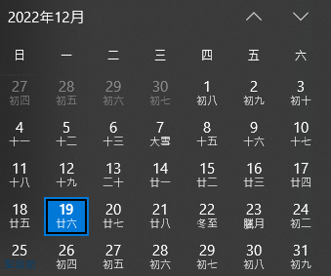
 |  | 國曆 |  | 1 | 2 | 3 | (1)ALT+ENTER欄內換行 (2)右方截圖分別為本月及下月的WIN10月曆。
 |  | 農曆 |  | 初八 | 初九 | 初十
4 | 5 | 6 | 7 | 8 | 9 | 10 | (3)今天：之後L2:Q2等六格的工作如第16~17二列所示。(4)常用/跨欄置中
十一 | 十二 | 十三 | 十四 | 十五 | 十六 | 十七
11 | 12 | 13 | 14 | 15 | 16 | 17 | (5)廿：ㄋ一ㄢ ˋ(嘸蝦米輸入法：RO2) (6)「工作表1/右鍵」/重新命名/將本工作表名改爲「12月」
十八 | 十九 | 廿 | 廿一 | 廿二 | 廿三 | 廿四
18 | 19 | 20 | 21 | 22 | 23 | 24 | (7)第1、3、5週及第2、4、6週用不同底色 (8)六、日請用紅色底線粗體字
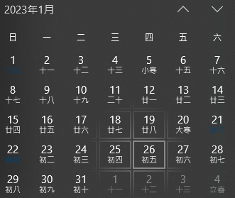
廿五 | 廿六 | 廿七 | 廿八 | 冬至 | 12月 | 初二
25 | 26 | 27 | 28 | 29 | 30 | 31 | (9a)選住A2:W17/版面配置/列印範圍/設定列印範圍。 (9b)版面配置/版面設定/頁面：A4橫向、縮放在1頁寬及1頁高。
初三 | 初四 | 初五 | 初六 | 初七 | 初八 | 初九
 |  |  |  |  |  |  | (9c)檔案/列印/要剛好佈滿一頁/並印成a.pdf檔 (10)請依本工作表複製產生另二個工作表並調整內容為2023年元月及2023年二月。

L2的公式為 =YEAR(TODAY( )) |  |  |  |  |  | M2的公式為 =month(TODAY( )) |  |  |  |  | N2的公式為 =day(TODAY( ))
O2的公式為 =hour(Now( )) |  |  |  |  |  | P2的公式為 =minute(Now( )) |  |  |  |  | Q2的公式為 =second(Now( ))

1月
20221219EXCEL月曆製作(本標題跨欄置中在a1:q1) |  |  |  |  |  |  |  |  |  |  |  |  |  |  |  | S2的公式為 =L2 & "-" & M2 & "-" & N2
2023 | 年 | 1 | 農曆 | 丁卯 | 免年 | 商二 | 55 | 吳小花 | 今天： | 2022 | 12 | 19 | 11 | 35 | 58 | 今日 | 2022-12-19 | 此時 | 11:35:58
日 | 一 | 二 | 三 | 四 | 五 | 六 | 記事 |  |  |  |  |  |  |  |  | V2的公式為 =O2 & ":" & P2 & ":" & Q2
1 | 2 | 3 | 4 | 5 | 6 | 7 | (1)ALT+ENTER欄內換行 (2)右方截圖分別為本月及下月的WIN10月曆。
初十 | 十一 | 十二 | 十三 | 十四 | 十五 | 十六
8 | 9 | 10 | 11 | 12 | 13 | 14 | (3)今天：之後L2:Q2等六格的工作如第16~17二列所示。(4)常用/跨欄置中
十七 | 十八 | 十九 | 廿 | 廿一 | 廿二 | 廿三
15 | 16 | 17 | 18 | 19 | 20 | 21 | (5)廿：ㄋ一ㄢ ˋ(嘸蝦米輸入法：RO2) (6)「工作表1/右鍵」/重新命名/將本工作表名改爲「12月」
廿四 | 廿五 | 廿六 | 廿七 | 廿八 | 大寒 | 除夕
22 | 23 | 24 | 25 | 26 | 27 | 28 | (7)第1、3、5週及第2、4、6週用不同底色 (8)六、日請用紅色底線粗體字
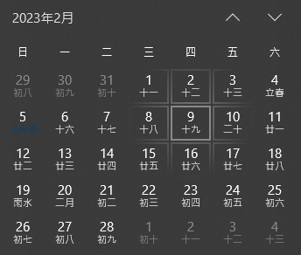
初一 | 初二 | 初三 | 初四 | 初五 | 初六 | 初七
29 | 30 | 31 |  |  |  |  | (9a)選住A2:W17/版面配置/列印範圍/設定列印範圍。 (9b)版面配置/版面設定/頁面：A4橫向、縮放在1頁寬及1頁高。
初八 | 初九 | 初十
 |  |  |  |  |  |  | (9c)檔案/列印/要剛好佈滿一頁/並印成a.pdf檔 (10)請依本工作表複製產生另二個工作表並調整內容為2023年元月及2023年二月。

L2的公式為 =YEAR(TODAY( )) |  |  |  |  |  | M2的公式為 =month(TODAY( )) |  |  |  |  | N2的公式為 =day(TODAY( ))
O2的公式為 =hour(Now( )) |  |  |  |  |  | P2的公式為 =minute(Now( )) |  |  |  |  | Q2的公式為 =second(Now( ))

